0517打合せ資料
【社外秘】 |  |  |  |  |  | 2016/5/17AXIS作成
AXIS社給与計算業務について |  |  | 2.現体制
＜3月16日の第6回品質連絡会議にて＞
・延べ300人超の社員の給与計算がどのようになされているのか
・業務ﾌﾟﾛｾｽをｵｰﾌﾟﾝにし、見える化しなければならないものは見える化しなければならない
その上で整流化しなければならないものを整理する
・業務品質を上げていくための改善は何か？点検項目は何か？次回までの課題とする
[作成者]
Thuy（AIT）
Nga（ACSD）
[ﾁｪｯｸ者]
Linh（AXIS）
[ﾁｪｯｸ者(CA)]
Duyen（AIT）
Trinh（ACSD）
[承認者(社長)]
松嶋（AIT）
三浦（ACSD）

 |  |  | 3. 具体的ｸﾚｰﾑ事例
 |  |  | ＜給与計算におけるﾐｽ・・・2月度ｸﾚｰﾑ＞
1. 給与計算業務ﾌﾛｰ（AIT社） |  |  |  | ①組合費をﾏｲﾅｽにしなければならないところをﾌﾟﾗｽにしていた ⇒AITﾕｨﾝCAが発見
 |  | ①から②、③は同じEXCELﾌｧｲﾙで、ﾘﾝｸされています |  | ②手当（駐輪場代、ｶﾞｿﾘﾝ代）の計算間違い（日本研修者） ⇒ACSDﾁﾝCAが発見
 | ①元ﾃﾞｰﾀの作成
 |  | 残業、休日出勤状況 | 4. 課題、問題
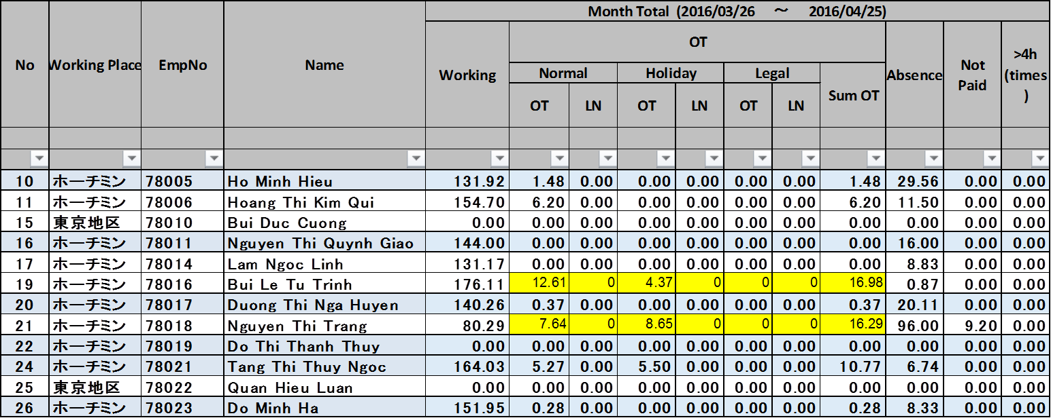
 |  |  | ＜1. ﾙｰﾙが守られていない＞・・・業務着手が遅くなり、非効率的且つｸﾚｰﾑを発生し易くしている（作業ﾐｽ、ﾁｪｯｸ漏れ等）
 |  |  |  | ①給与計算に影響する事項がある場合は所定のﾌｫｰﾑにて締日の3日前にAXISに報告するとなっているが、
 |  |  |  | 徹底されていない ⇒AXISより催促する場合有り
 |  |  |  | ②翌日の午前9時までに時間外、休暇等の勤怠実績を入力するとなっているが、毎日申請、入力していない、
 |  |  |  | よって決済も遅れる
 |  |  |  | ③申請された時間外の決済期限が設けられていない
 |  |  |  | ⇒既存ﾙｰﾙは昨年度勤怠管理ｼｽﾃﾑが導入された時の資料に書かれているだけの為、曖昧、徹底されていない
 |  |  |  | ④各社で管理すべきものと、AXISで管理すべきものが不明確

 |  |  | ＜2. 手作業、手入力作業が多い＞
 |  |  |  | ①ｴｸｾﾙﾃﾞｰﾀからｴｸｾﾙﾃﾞｰﾀへの転記ﾐｽ（例：AITﾕｨﾝCAから同社組合費の元ﾃﾞｰﾀをThuy社員へ送付）
 |  |  |  | ②日本研修、出張者対応 ⇒ 駐輪場代、ガソリン代を手計算にてｶｳﾝﾄ手入力、残業代は手入力している
 |  |  |  | ③管理職社員のみ、4h/日、30h/月、200h/年をｶｳﾝﾄ、手入力している
 |  |  |  | ④退社した社員の有給休暇について、有給取得日と退社した月を照らし合わせ、手計算、手入力している
 | ②支払いﾃﾞｰﾀの作成 |  |  | ⇒上記ｲﾚｷﾞｭﾗｰなケースが発生した時、EXCELｼｰﾄの見直しを行う事になり、計算式・ﾘﾝｸ先の間違いが起き易い
 |  | 元ﾃﾞｰﾀとﾘﾝｸ

 |  |  | ＜3. 体制について＞
 |  |  |  | ①業務の‘標準化’がされていない（誰もが出来るものになっていない）
 |  |  |  | ②給与計算後ﾁｪｯｸﾘｽﾄにてﾁｪｯｸする事になっているが、十分なﾁｪｯｸ時間が無い、また自己によるﾁｪｯｸをしている
 |  |  |  | ③上記‘人系’業務が多い為、担当者のｽｷﾙ、精度、ｽﾋﾟｰﾄﾞに委ねられている
 |  |  |  | ④ACSDとAITとの違い（土曜出勤）

 |  |  | 5. 今後の改善活動
 |  |  | ＜1. ﾙｰﾙの制度化、役割・責任の明確化＞
 |  |  |  | ①勤怠管理に関するﾙｰﾙの再作成・・・PEの掲示板を利用する等
 |  |  |  | ⇒定常時）時間外、休暇等の申請、新入社員、退社社員、日本への出張（研修）等の申請、報告、決裁について
 |  |  |  | 非定常時）法制度や規程の改定時、契約更改時等
 |  |  |  | ②業務ﾌﾛｰにおいて、誰がどのような責任を持って何時までに業務を行い、完結するのか、またそれを誰に渡すのかを明確にする
 |  |  |  | ③AXISの役割・責任
 |  |  |  | ⇒勤怠管理が適切に行われているのかの監視
 |  |  |  | 法改正、給与規定の改定をﾀｲﾑﾘｰに実施する事
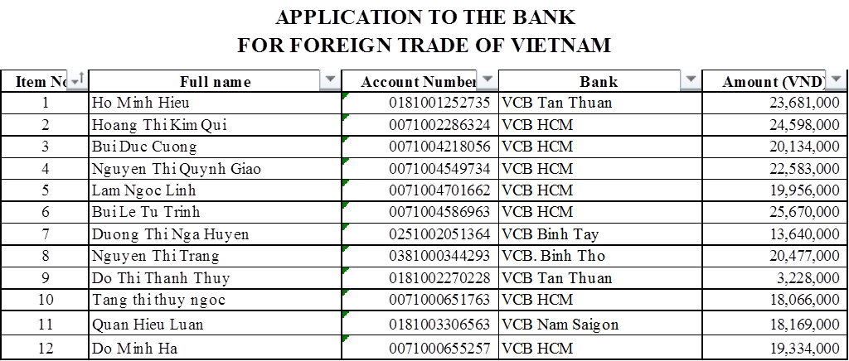
③銀行提出用ﾃﾞｰﾀ
 |  |  |  | 規程を整備、運用開始した際及びﾏｽﾀ運用が始まった時に、決められたﾙｰﾙ通りに実行されているかのﾁｪｯｸ

 |  |  | ＜2. 現状ｴｸｾﾙﾌｧｲﾙでの運用をｼｽﾃﾑ化する＞
 |  |  |  | ①原則ﾏｽﾀ運用（社員の給与体系や入退社、試用から正式）とし、各社がPOWER EGGで行う
 |  |  |  | ⇒ﾏｽﾀから給与計算には自動連動させるので、AXISでの二重入力は発生しない
 |  |  |  | ｺﾋﾟ&ﾍﾟｰｽﾄ、転記漏れ、転記ﾐｽを無くす
 |  |  |  | ②残業
 |  |  |  | 勤怠POWER EGGからの自動連携
 |  |  |  | ③法改正、給与規定改正
 |  |  |  | ﾌﾟﾛｸﾞﾗﾑの修正になるので、AITでﾒﾝﾃﾅﾝｽする
 |  |  |  | ④遡及処理
 |  |  |  | ﾌﾟﾛｸﾞﾗﾑで対応 | *今月中にAIT社より最終ｼｽﾃﾑ化案と見積書が提示される予定

 |  |  | ＜3. 体制、運用面＞
 |  |  |  | ①月初に給与計算業務の‘振返り’を行う。
 |  |  |  | ⇒○○の申請が遅かった、どこにﾐｽがあったのかの振返りを行う、ﾙｰﾙを守らせる為の仕組みを考え、実行する

